상품제안서
[송월타올] 송월 슈퍼클래스 뱀부 S200 | 상품코드: F07285

 |  |  |  |  |  |  | 02-412-0044 | www.easy1.co.kr
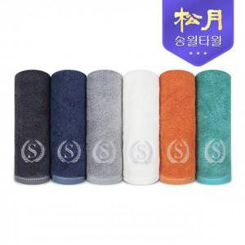

【상세/제작정보】 | ★자수인쇄는 인쇄 난이도, 크기 등에 따라 추가비용이 발생 할 수 있으므로 발주전 문의 필수입니다!

【인쇄/포장옵션】 | 실크, 자수 / 포장지포장

【공급단가】 | 수량 | 100~ | 300~ | 500~ | 1,000~ | 3,000~
*VAT별도 | 단가 | 6,400원 | 6,250원 | 6,010원 | 5,770원 | 5,630원

【상품 URL】 | http://www.easy1.co.kr/src/goods_detail.php?gdno=7285

